Casos de prueba
CASOS DE PRUEBA FUNCIONALES - LA RUEDA MARKET
PMV Avance 3 ADSO / Responsable: Norida Elena Rueda Peña

ID | Módulo | Criterio evaluado | Herramienta | Rol | Pasos principales | Resultado esperado | Resultado obtenido | Estado | Prioridad | Evidencia
CP-01 | Autenticación | Inicio de sesión según rol | Frontend manual | Cliente / Admin | 1. Abrir Login. 2. Ingresar credenciales válidas. 3. Iniciar sesión. | El sistema permite el acceso y muestra navegación según el rol. | Cliente ingresa a tienda. Administrador ingresa al panel admin. | PASS | Alta
CP-02 | Catálogo | Consulta, búsqueda y filtro de productos | Frontend manual | Público / Cliente | 1. Abrir página principal. 2. Buscar producto. 3. Filtrar por categoría. | Se muestran productos activos con nombre, imagen, precio, categoría y unidad. | El catálogo cargó correctamente y permitió búsqueda/filtro. | PASS | Alta
CP-03 | Carrito | Agregar producto al carrito | Frontend manual | Cliente | 1. Iniciar sesión. 2. Seleccionar producto. 3. Clic en Agregar al carrito. 4. Abrir Mi carrito. | El producto aparece en el carrito con cantidad, precio y subtotal. | Producto agregado correctamente y mensaje de éxito visible. | PASS | Alta
CP-04 | Carrito | Actualizar cantidad y eliminar producto | Frontend manual | Cliente | 1. Abrir carrito. 2. Aumentar/disminuir cantidad. 3. Eliminar producto. | Subtotal y total se actualizan; producto eliminado desaparece del carrito. | Cantidad actualizada y producto eliminado correctamente. | PASS | Media
CP-05 | Pedidos | Crear pedido para recoger en tienda | Frontend manual | Cliente | 1. Agregar productos. 2. Finalizar pedido. 3. Seleccionar Recoger en tienda. 4. Confirmar. | Pedido creado con domicilio $0 y modalidad recoger en tienda. | Pedido creado correctamente con costo de domicilio $0. | PASS | Alta
CP-06 | Pedidos / Domicilios | Crear pedido con domicilio programado | Frontend manual | Cliente | 1. Agregar productos. 2. Finalizar pedido. 3. Seleccionar Domicilio programado. 4. Ingresar dirección y celular. 5. Confirmar. | Pedido creado con costo de domicilio $2.000 y datos de entrega. | Pedido creado correctamente y total incluyó domicilio programado. | PASS | Alta
CP-07 | Pagos / Admin | Registrar y confirmar pago | Frontend manual | Cliente / Admin | 1. Cliente crea pedido. 2. Registra forma de pago. 3. Admin ingresa a pedidos. 4. Confirma pago. | Pago queda pendiente y luego confirmado por el administrador. | Pago registrado y confirmado desde panel administrativo. | PASS | Alta | 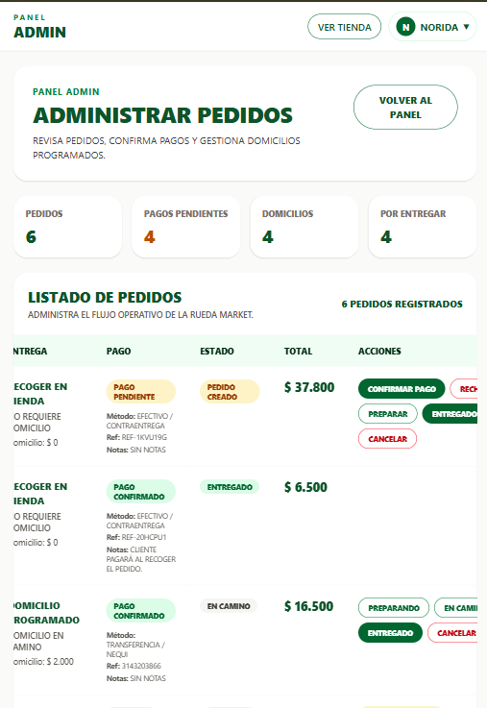
CP-08 | Inventario | Registrar entrada y salida de inventario | Frontend manual | Admin | 1. Crear inventario de producto. 2. Registrar entrada. 3. Registrar salida. | El stock aumenta con entradas y disminuye con salidas; se registra historial. | Stock actualizado y movimientos visibles en inventario. | PASS | Alta | 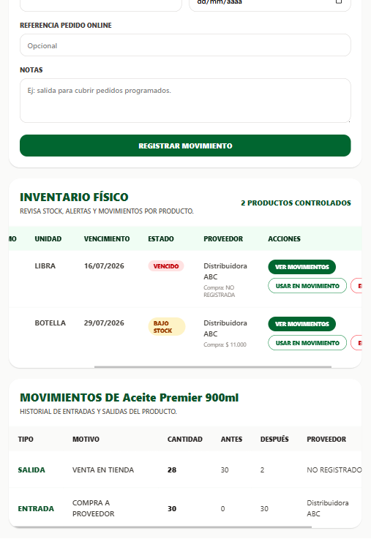
CP-09 | Inventario | Bloquear salida mayor al stock | Frontend manual | Admin | 1. Seleccionar inventario. 2. Intentar registrar salida superior al stock actual. | El sistema bloquea la operación y muestra mensaje de error. | La salida fue bloqueada y se mostró validación al usuario. | PASS | Alta | 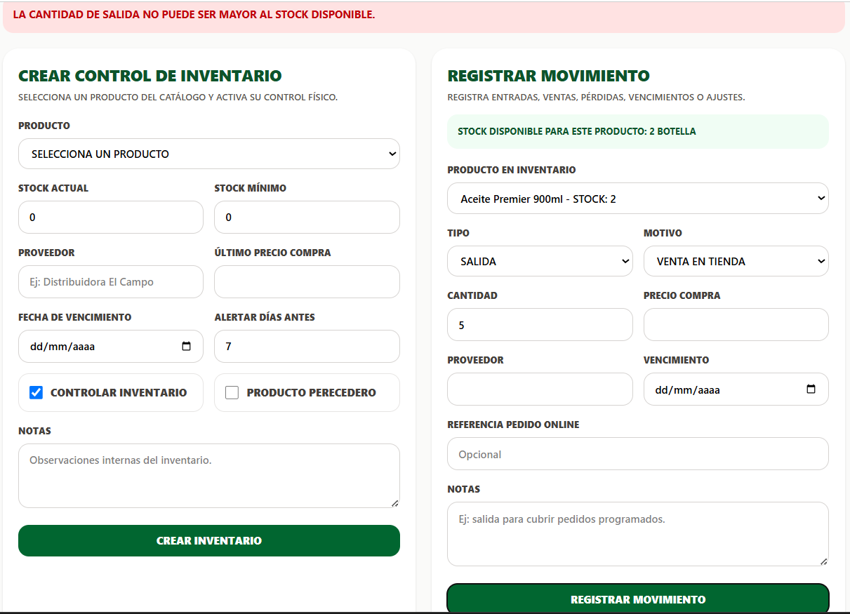
CP-10 | Recetas | Crear receta con producto principal y recomendados | Frontend manual | Admin | 1. Abrir panel Recetas. 2. Crear receta con video. 3. Seleccionar producto principal. 4. Seleccionar productos recomendados. 5. Guardar. | La receta queda activa; el producto principal activa Ver recetas y los recomendados aparecen dentro de la receta. | Receta creada; botón Ver recetas apareció solo en producto principal. | PASS | Alta | 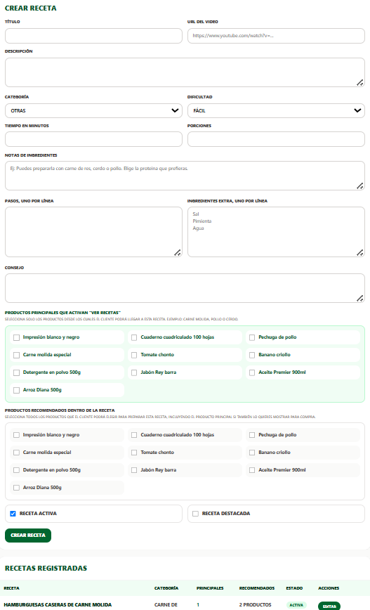
CP-11 | Recetas / Carrito | Flujo receta - producto recomendado - carrito | Frontend manual | Cliente | 1. Entrar al catálogo. 2. Clic en Ver recetas. 3. Abrir receta. 4. Elegir producto recomendado. 5. Seleccionar cantidad. 6. Agregar al carrito. | El cliente puede ver video, notas, productos recomendados y agregar productos al carrito. | Producto recomendado agregado correctamente y opción para volver a la receta. | PASS | Alta
CP-12 | UX/UI | Mensajes visibles y navegación coherente | Frontend manual | Cliente / Admin | 1. Ejecutar flujos de compra y administración. 2. Revisar mensajes de carga, éxito y error. 3. Verificar navegación entre páginas. | La interfaz muestra retroalimentación clara y permite navegar sin bloqueos. | Se evidenciaron mensajes de carga, éxito, error y navegación coherente. | PASS | Media

